Sheet1
Link Video học Web: | https://www.youtube.com/watch?v=6ca7Roj_NfE&list=PLPNLZmPSwSkc0jZwYBIxHjACQrq16lJQe
Link trang web mẫu: | ivymoda.com

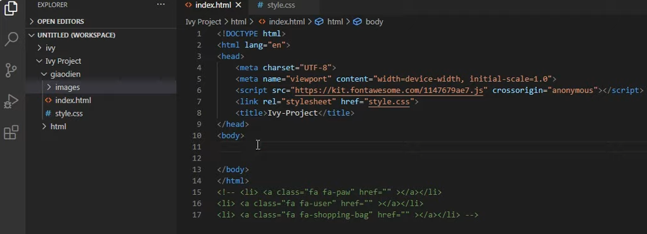

Thiết kế giao diện trước.

 |  | Link của File CSS.

 |  | Link của File JavaScript.

 |  | Link để lấy các icon.

định danh thẻ bằng id hoặc Class.

Id và Class.
id và Class trong HTML.

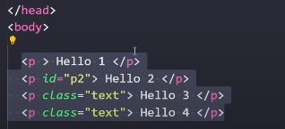
 | Class và id.

 | nhiều thẻ có thể chung class

Tạo ra SearchBox
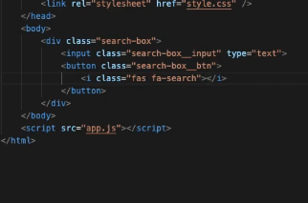

Cách để sử dụng Icon trong HTML
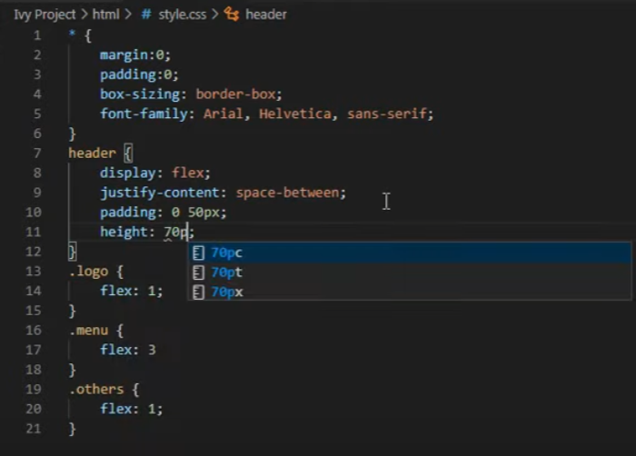
Nhúng phần Font Icon.

